상품제안서
[아모티아]스텔링볼펜(블랙) | 상품코드: S03130

 |  |  |  |  |  |  | 02-713-8555 | www.synergygift.co.kr
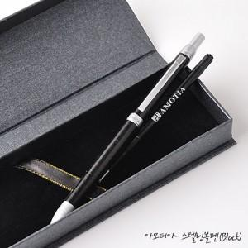

【상세/제작정보】 | 기본수량(50개) 미만일 경우 인쇄비 20,000원이 추가됩니다.

【인쇄/포장옵션】 | 레이저 / 포장지포장

【공급단가】 | 수량 | 50~ | 100~ | 500~ | 1,000~ | 2,000~
*VAT별도 | 단가 | 9,450원 | 9,100원 | 8,750원 | 8,400원 | 8,190원

【상품 URL】 | https://www.synergygift.co.kr:443/src/goods_detail.php?gdno=7052

